Hoja1
2023-08-25 14:37:10

LA PAZ 28 - HAEDO 4460-2005
BUENOS AIRES luquearti@gmail.com
____________________________________________________________________________________
" RUEDAS ”
“Rueda de Goma c/ cuerpo de Hº Zinc. c/Base y MUNICION”
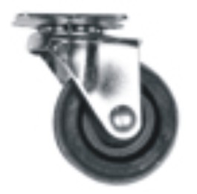
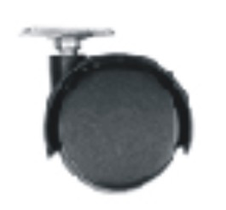

COD. | DESCRIPCION | PRECIO
RUEI-10 | RUEDA 25 c/Base y Municion | 249.53
RUEI-13 | RUEDA 30 c/Base y Municion | 276.73
RUEI-14 | RUEDA 40 c/Base y Municion | 356.88
RUEI-15 | RUEDA 50 c/Base y Municion | 535.31
RUEI-16 | RUEDA 76 c/Base y Municion | 1070.61
RUEI-17 | RUEDA 101 c/Base y Municion | 1285.28
RUEI-40 | RUEDA DOBLE 40 c/Base de Hº Zinc. | 214.70
RUEI-41 | RUEDA DOBLE 50 c/Base de Hº Zinc | 259.29
RUEI-45 | RUEDA DOBLE 40 c/Rosca de 1/4 | 241.17
RUEI-46 | RUEDA DOBLE 50 c/Rosca de 1/4 | 285.77
RUEI-47 | RUEDA DOBLE 40 c/Rosca de 5/16 | 241.17
RUEI-48 | RUEDA DOBLE 50 c/Rosca de 5/16 | 285.77

ENVASE: CAJA con 4 unidades

T

